상품제안서
32절/25절 특안식 다이어리 | 상품코드: F22629

 |  |  |  |  |  |  | 02-412-0044 | www.easy1.co.kr
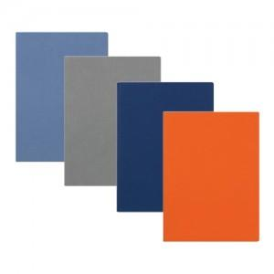

【상세/제작정보】

【인쇄/포장옵션】 | 불박 / 포장불가능

【공급단가】 | 수량 | 200~ | 500~ | 1,000~ | 3,000~ | 5,000~
*VAT별도 | 32절 노트식 | 8,780원 | 8,470원 | 8,160원 | 7,850원 | 7,540원
 | 25절 노트식 | 9,480원 | 9,140원 | 8,810원 | 8,470원 | 8,140원

【상품 URL】 | https://easy1.co.kr:443/src/goods_detail.php?gdno=22629

